箱唛扫码
Factory name (工厂名称) | 杰健
PO. Number(订单号) | 79911-01
Style Code.(款号) | 7144-376
Product Code.(产品编号) | RECYCLE CARE LABEL RECYCLE COMPONENT LABEL | Carton No.(箱号):
Inner Packages(包装方式） | 2000pcs/ bundle | 1\1
SIZE/qty (尺码/数量) | 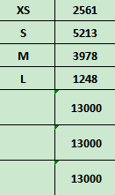
Carton Dimension（箱规） | 20*20*30 | Country of Origin：
Gross Weight（毛重） | 10.2KG | Made In China
Net Weight（净重） | 9.8KG
Remark（备注）

 | 07144376982010
 | 07144376982027
 | 07144376982034
 | 07144376982041
 | 07144376982010
 | 07144376982027
 | 07144376982034
 | 07144376982041

